상품제안서
상감꽃나비필함 명함함세트 (금장띠볼펜 포함) | 상품코드: F22530

 |  |  |  |  |  |  | 02-412-0044 | www.easy1.co.kr
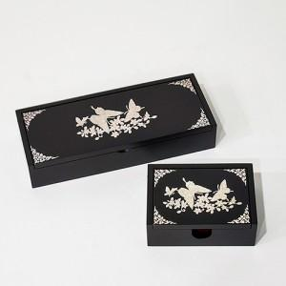

【상세/제작정보】 | 100개 이상 볼펜 레이저각인 무료

【인쇄/포장옵션】 | 실크 / 포장지포장

【공급단가】 | 수량 | 50~ | 100~ | 500~ | 1,000~ | 2,000~
*VAT별도 | 단가 | 39,600원 | 38,940원 | 37,950원 | 37,290원 | 36,300원

【상품 URL】 | http://www.easy1.co.kr/src/goods_detail.php?gdno=22530

